Hoja1
FICHA TECNICA DEL PRODUCTO Versión 1 5/03/2024

Nombre Comercial del Producto : | STENT INTRACRANEAL pEGASUS HPC | 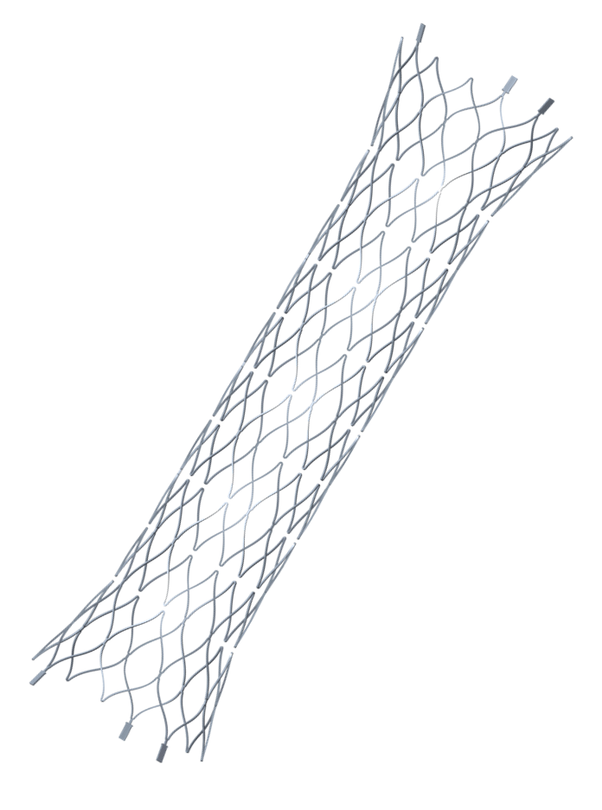 Foto del Producto
Nombre Técnico: | Stent vascular intracraneal autoexpandible
Marca: | PHENOX
Modelo, referencia y/o Familia: LO AMPARA EL REGISTRO INVIMA | STENT VASCULAR CERVICAL E INTRACRANIAL
Medidas | 3.5mm x 15mm, 3.5mm x 20mm, 3.5mm x 25mm, 3.5mm x 30mm, 4.5mm x 15mm, 4.5mm x 20mm, 4.5mm x 25mm, 4.5mm x 30mm
Referencias | pEGASUS-350-15-HPC, pEGASUS-350-20-HPC, pEGASUS-350-25-HPC, pEGASUS-350-30-HPC, pEGASUS-450-15-HPC, pEGASUS-450-20-HPC, pEGASUS-450-25-HPC, pEGASUS-450-30-HPC
Categoria de producto: | Stent autoexpandible de celda abierta
Fabricante y Pais de Origen: | PHENOX GMBH - ALEMANIA

Registro Sanitario o Permiso de Comercialización: | INVIMA 2023DM-0028108
Fecha de vencimiento Invima | 2033-06-29
Clasificación de Riesgo: | III

Tipo de Dispositivo: | INVASIVO

Vida Util del Producto: | 3 AÑOS

Producto Esteril o Limpio: | ESTERIL
Método de Esterilización: | Gas Oxido De Ethileno
Almacenamiento: | El producto envasado debe protegerse de la luz solar directa. Si se almacena correctamente, el producto se puede utilizar hasta la fecha de caducidad indicada en la etiqueta del envase. Los productos envasados no se deben exponer a temperaturas inferiores a +10 °C ni superiores a +40 °C.

Descripción y caracteristicas del Producto: | El sistema de stent pEGASUS es un implante vascular tubular cortad a laser, de celda abierta autoexpandible que permite la reconstrucción de arterias enfermas en el trayecto cervical e intracraneal. El implante con la versión recubierta de HPC del pEGASUS HPC también tiene un recubrimiento de polímero hidrofílico que inicialmente puede reducir la adhesión plaquetaria y así reducir el riesgo de formación de trombos. El posicionamiento fácil se logra gracias al exclusivo sistema de pEGASUS. Diseño de celda abierta que combina flexibilidad con tecnología avanzada. Posee propiedades de resistencia a la torsión y fuerza radial equilibrada a lo largo del cuerpo del stent asegura el anclaje incluso en condiciones muy de anatomia muy tortuosa: permite estabilidad y densidad. Embalaje de bobinas. La visibilidad se logra mediante tres marcadores proximales y tres marcadores distales.

Composición: | El Stent pGASUS es una estructura de stent de Nitinol compatible con MC de 0,017” recubierto con HPC antitrombogénico exclusivo de phenox tecnología. El sistema de stent pEGASUS permite la reconstrucción de arterias enfermas. El sistema de stent pEGASUS (HPC) es un implante vascular en forma de tubo que consta del llamado diseño de celda abiertas. Cada uno de los extremos del implante está equipado con tres marcadores de platino para su visibilidad bajo fluoroscopia.
Especificaciones técnicas: | El dispositivo se almacena en una funda introductora y se transfiere fuera de ella a un microcatéter con un diámetro interior de 0,0165/0,017 pulgadas (0,42/0,43 mm). Un área codificada por colores en el extremo proximal del cable introductor (sin recubrimiento verde) actúa como un Marcador Fluorosafe y marca la posición (siempre que la vaina introductora permanezca en el alambre introductor y en la válvula hemostática del microcatéter) hasta la cual se puede avanzar el dispositivo en el microcatéter sin que la punta del dispositivo se salga. Cuando el marcador está avanzado hasta la vaina introducto, se debe retirar la vaina y el proceso debe continuar bajo fluoroscopia. El implante se despliega de forma independiente después de salir del microcatéter y no puede retirarse. Se libera completamente retirando el microcatéter y de esta manera se desprende del introductor. Todas las manipulaciones se realizan bajo fluoroscopia. Posteriormente se puede cruzar el implante con el microcatéter para llegar al aneurisma y rellenarlo con agentes oclusores apropiados.
Usos y Aplicaciones: (Incluir Principio de funcionamiento cuando se trate de Equipos) Ejemplo: mecánico, electrónico, etc. | El implante del sistema de stent tubular autoexpandible pEGASUS (HPC) se utiliza para el tratamiento endovascular de enfermedades vasculares como: - aneurismas saculares y fusiformes y pseudoaneurismas en combinación con coils de oclusión - Disecciones vasculares en fase aguda y crónica. - estenosis vasculares ateroscleróticas de las arterias intracraneales
Compatibilidad: | Compatible con Microcateter: 0.0165’’ / 0.017’’

